입출력과 사칙연산
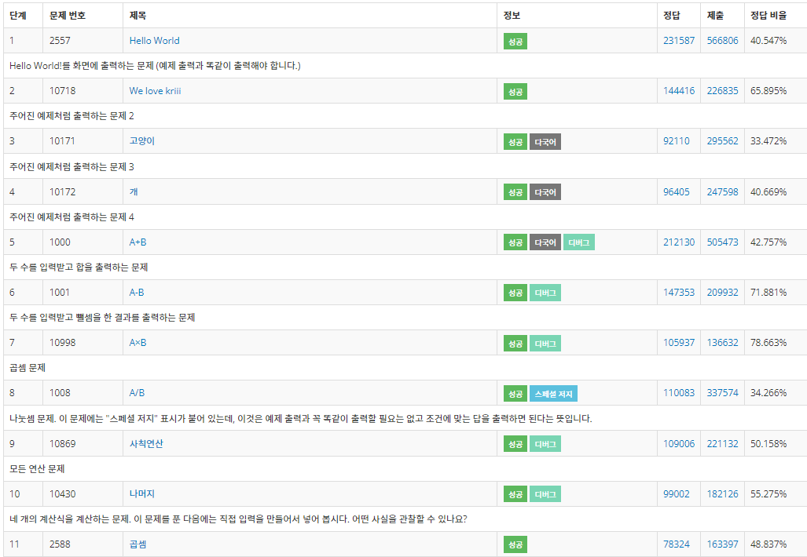
● | 문자열의 자리 수 빼 오기
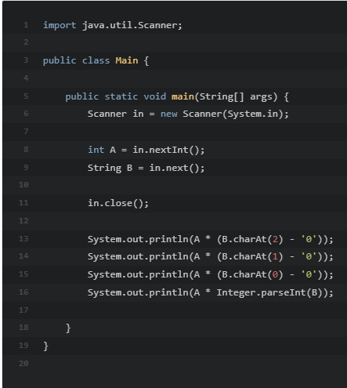
 |  | 입력한 숫자 B 에서 3번째 자리수를 빼오는 법 (인덱스 0부터시작)

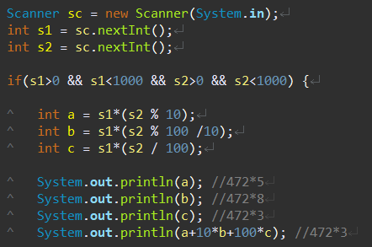

 |  | 이러한 식으로 s2의 각 자리 수 a, b, c 를 수학적 방식으로 빼오는 방식도 가능

 |  | ()에 주의!
 |  | () 안쳤을 경우 s1*s2를 먼저 계산해 버린다.

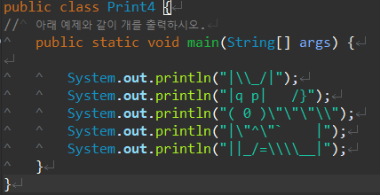
● | 강아지 그리기
 |  |  | =
 |  |  | =

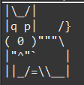

● | 클리어

